关系图
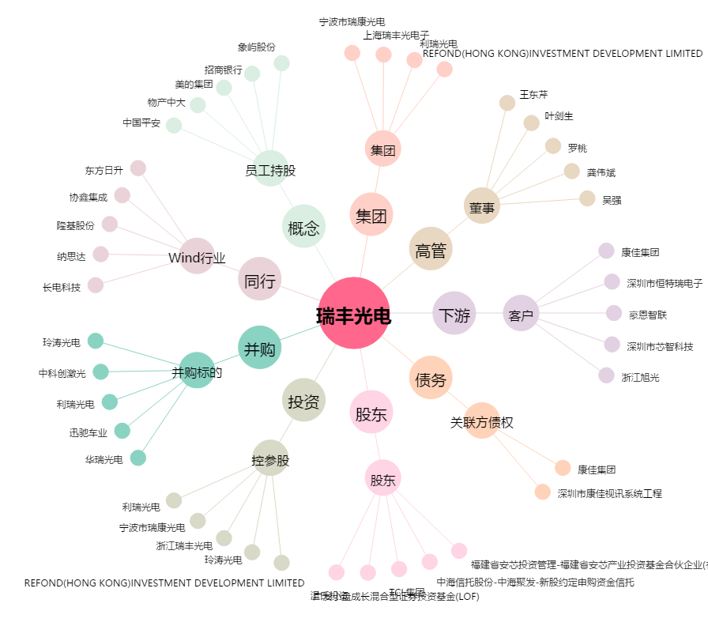
瑞丰光电[300241.SZ] - 关系概览图

